Баг-репорты
Issue key | Summary | Issue Type | Status | Description | Environment | Attachment | Custom field (Actual result) | Custom field (Steps) | Updated
BR-2 | Отсутствует заглавная страница сайта | Баг | To Do | Перейти на сайт (https://qa.neapro.site) | Выпуск Windows 11 Pro Версия 21H2 Сборка ОС 22000.778 Браузер: Opera Версия:88.0.4412.53 | 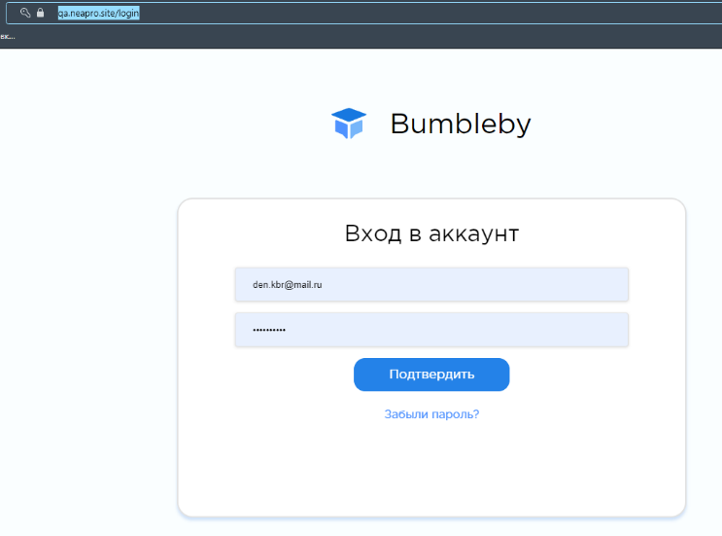 |  |  | 7/4/22
BR-3 | Отсутствие кнопки/ссылки для входа в личный кабинет | Баг | To Do | Отсутствие на главной странице кнопки/ссылки для входа в личный кабинет | Выпуск Windows 11 Pro Версия 21H2 Сборка ОС 22000.778 Браузер: Opera Версия:88.0.4412.53 |  |  |  | 7/2/22
BR-4 | Отсутствие кнопки/ссылки на страницу с гайдом по платформе | Баг | To Do | Отсутствие на главной странице кнопки/ссылки на страницу с гайдом по платформе | Выпуск Windows 11 Pro Версия 21H2 Сборка ОС 22000.778 Браузер: Opera Версия:88.0.4412.53 |  |  |  | 7/4/22
BR-5 | Отсутствие плитки/карусели курсов | Баг | To Do | Отсутствие на главной странице плитки/карусели курсов | Выпуск Windows 11 Pro Версия 21H2 Сборка ОС 22000.778 Браузер: Opera Версия:88.0.4412.53 |  |  |  | 7/4/22
BR-6 | Отсутствие списка организаций-партнеров | Баг | To Do | Отсутствие на главной странице списка организаций-партнеров. | Выпуск Windows 11 Pro Версия 21H2 Сборка ОС 22000.778 Браузер: Opera Версия:88.0.4412.53 |  |  |  | 7/4/22
BR-7 | Отсутствие информации о лицензии на образовательную деятельность | Баг | To Do | Отсутствие на главной странице информации о лицензии на образовательную деятельность | Выпуск Windows 11 Pro Версия 21H2 Сборка ОС 22000.778 Браузер: Opera Версия:88.0.4412.53 |  |  |  | 7/2/22
BR-8 | Отсутствие ссылки на форму обратной связи | Баг | To Do | Отсутствие на главной странице ссылки на форму обратной связи | Выпуск Windows 11 Pro Версия 21H2 Сборка ОС 22000.778 Браузер: Opera Версия:88.0.4412.53 |  |  |  | 7/2/22
BR-9 | Отсутствие ссылки на список популярных вопросов/ответов | Баг | To Do | Отсутствие на главной странице ссылки на список популярных вопросов/ответов | Выпуск Windows 11 Pro Версия 21H2 Сборка ОС 22000.778 Браузер: Opera Версия:88.0.4412.53 |  |  |  | 7/4/22
BR-10 | Фича Реквест. Добавить на форму авторизации чекбокс «Запомнить меня» | Task | To Do | Добавить на форму входа чекбокс «Запомнить меня» что повысит удобство использования сайта для пользователей, т.к. им не придётся постоянно указывать логин и пароль. |  |  |  |  | 7/2/22
BR-11 | Отсутствует контактная информация организации (почта, телефон) | Баг | To Do | Отсутствие на главной странице ссылки на контактную информацию организации (почта, телефон) | Выпуск Windows 11 Pro Версия 21H2 Сборка ОС 22000.778 Браузер: Opera Версия:88.0.4412.53 |  |  |  | 7/4/22
BR-12 | Отсутствие ссылки на списка организаций-партнеров | Баг | To Do | Отсутствие ссылки на список организаций-партнеров. | Выпуск Windows 11 Pro Версия 21H2 Сборка ОС 22000.778 Браузер: Opera Версия:88.0.4412.53 |  |  |  | 7/4/22
BR-13 | Отсутствие ссылки на плитки/карусели курсов | Баг | To Do | Отсутствие ссылки на страницу плитки/карусели курсов | Выпуск Windows 11 Pro Версия 21H2 Сборка ОС 22000.778 Браузер: Opera Версия:88.0.4412.53 |  |  |  | 7/4/22
BR-14 | Отсутствие ссылки на страницу с гайдом по платформе | Баг | To Do | Отсутствие ссылки на страницу с гайдом по платформе | Выпуск Windows 11 Pro Версия 21H2 Сборка ОС 22000.778 Браузер: Opera Версия:88.0.4412.53 |  |  |  | 7/4/22
BR-15 | Отсутствие ссылки страницу курса | Баг | To Do | Отсутствие ссылки страницу курса | Выпуск Windows 11 Pro Версия 21H2 Сборка ОС 22000.778 Браузер: Opera Версия:88.0.4412.53 |  |  |  | 7/4/22
BR-16 | Отсутствие ссылки на список популярных вопросов/ответов | Баг | To Do | Отсутствие ссылки на список популярных вопросов/ответов | Выпуск Windows 11 Pro Версия 21H2 Сборка ОС 22000.778 Браузер: Opera Версия:88.0.4412.53 |  |  |  | 7/4/22
BR-17 | FE. Форма аторизации. Не верное название кнопки | Баг | To Do | Название кнопки не соответствует ТЗ. |  |  |  |  | 7/4/22
BR-18 | Отсутствие кнопки "Регистрация" на форме входа | Баг | To Do | Кнопка/ссылка "Регистрация" отсутствует. |  | 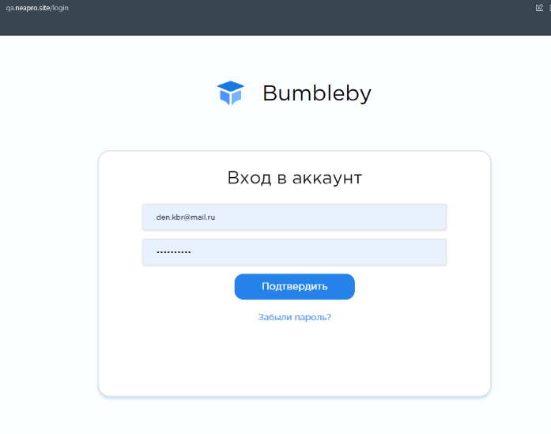 |  |  | 7/4/22
BR-19 | Отправка письма сброса пароль на несуществующий адрес | Баг | To Do | Отправка письма на несуществующую почту [zabulu_parol_i_pochtanet@zarabotai.ru|mailto:zabulu_parol_i_pochtanet@zarabotai.ru] |  | 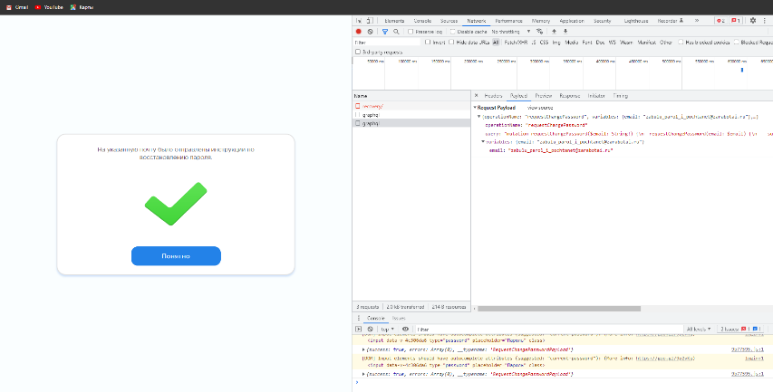 |  |  | 7/4/22
BR-20 | Отсутствует форма регистрации | Баг | To Do | Отсутствует форма регистрации из-за бага BR-2 |  |  |  |  | 7/5/22
BR-21 | Проверить наличие компонентов формы (полей и кнопок) | Баг | To Do | Отсутствуют компоненты формы регистрация |  |  |  |  | 7/4/22
BR-22 | Отсутствует поле "Фамилия" на форме "Регистрация" | Баг | To Do | Отсутствует форма регистрации |  |  |  |  | 7/5/22
BR-23 | Отсутствует поле "Фамилия" на форме "Регистрация" | Баг | To Do | Отсутствует форма регистрации, проверка поля “Фамилия” невозможна. |  |  |  |  | 7/4/22
BR-24 | Отсутствует поле "Фамилия" на форме "Регистрация" | Баг | To Do | Отсутствует форма регистрации, проверка поля “Фамилия” невозможна. |  |  |  |  | 7/4/22
BR-25 | Отсутствует поле "Фамилия" на форме "Регистрация" | Баг | To Do | Отсутствует форма регистрации, проверка поля “Фамилия” невозможна. |  |  |  |  | 7/4/22
BR-26 | Отсутствует поле "Фамилия" на форме "Регистрация" | Баг | To Do | Отсутствует форма регистрации, проверка поля “Фамилия” невозможна. |  |  |  |  | 7/4/22
BR-27 | Отсутствует поле "Фамилия" на форме "Регистрация" | Баг | To Do | Отсутствует форма регистрации, проверка поля “Фамилия” невозможна. |  |  |  |  | 7/4/22
BR-28 | Отсутствует поле "Фамилия" на форме "Регистрация" | Баг | To Do | Отсутствует форма регистрации, проверка поля “Фамилия” невозможна. |  |  |  |  | 7/4/22
BR-29 | Отсутствует поле "Имя" на форме "Регистрация" | Баг | To Do | Отсутствует форма регистрации. Поле “Имя” отсутствует. |  |  |  |  | 7/4/22
BR-30 | Отсутствует поле "Имя" на форме "Регистрация" | Баг | To Do | Отсутствует форма регистрации. Поле “Имя” отсутствует. |  |  |  |  | 7/4/22
BR-31 | Отсутствует поле "Имя" на форме "Регистрация" | Баг | To Do | Отсутствует форма регистрации. Поле “Имя” отсутствует. |  |  |  |  | 7/4/22
BR-32 | Отсутствует поле "Имя" на форме "Регистрация" | Баг | To Do | Отсутствует форма регистрации. Поле “Имя” отсутствует. |  |  |  |  | 7/4/22
BR-33 | Отсутствует поле "Имя" на форме "Регистрация" | Баг | To Do | Отсутствует форма регистрации. Поле “Имя” отсутствует. |  |  |  |  | 7/4/22
BR-34 | Отсутствует поле "Имя" на форме "Регистрация" | Баг | To Do | Отсутствует форма регистрации. Поле “Имя” отсутствует. |  |  |  |  | 7/4/22
BR-35 | Отсутствует поле "Имя" на форме "Регистрация" | Баг | To Do | Отсутствует форма регистрации. Поле “Имя” отсутствует. |  |  |  |  | 7/4/22
BR-36 | Отсутствует поле "e-mail" на форме "Регистрация" | Баг | To Do | Отсутствует форма регистрации. Отсутствует поле “e-mail“ на форме “Регистрация” |  |  |  |  | 7/5/22
BR-37 | Отсутствует поле "e-mail" на форме "Регистрация" | Баг | To Do | Отсутствует форма регистрации. Отсутствует поле “e-mail“ на форме “Регистрация” |  |  |  |  | 7/5/22
BR-38 | Отсутствует поле кнопка "Регистрация" на форме "Регистрация" | Баг | To Do | Отсутствует форма регистрации. Отсутствует кнопка “Регистрация” на форме “Регистрация” |  |  |  |  | 7/4/22
BR-39 | Отсутствует кнопка "Отмена" на форме "Регистрация" | Баг | To Do | Отсутствует форма регистрации. Отсутствует кнопка “Отмена” на форме “Регистрация” |  |  |  |  | 7/4/22
BR-40 | Отсутствует форма "Регистрация" Нельзя произвести отправку сообщения | Баг | To Do | Отсутствует форма регистрации. Отсутствует кнопка “Регистрации” на форме. Нельзя проверить отправку запроса |  |  | Отсутствует форма регистрации. Отсутствует кнопка “Регистрации” на форме. Нельзя проверить отправку запроса |  | 7/5/22
BR-41 | FE. Личный кабинет. Не верное название ЛК | Баг | To Do | Название “Личный кабинет” не соответствует ТЗ - должно быть “Личный кабинет слушателя” |  | 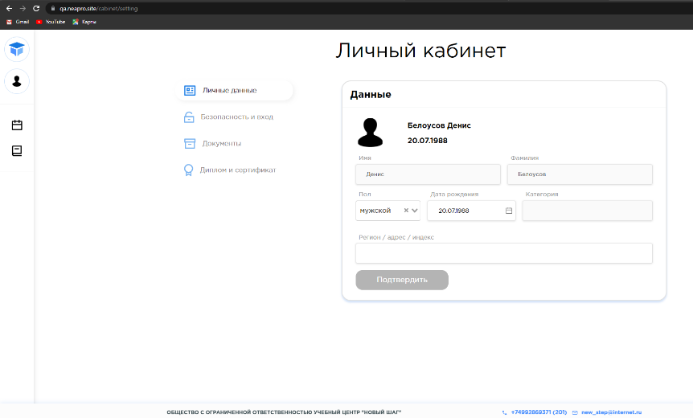 | Название “Личный кабинет” | 1. Ввести валидный логин 2. Ввести валидный пароль 3. Войти в Личный кабинет слушателя 4. Убедиться что название соответствует ТЗ | 7/5/22
BR-42 | BE. Загрузка паспорта. Не выйти из ЛК | Баг | To Do | Нет возможности разлогиниться при добавлении паспорта |  | 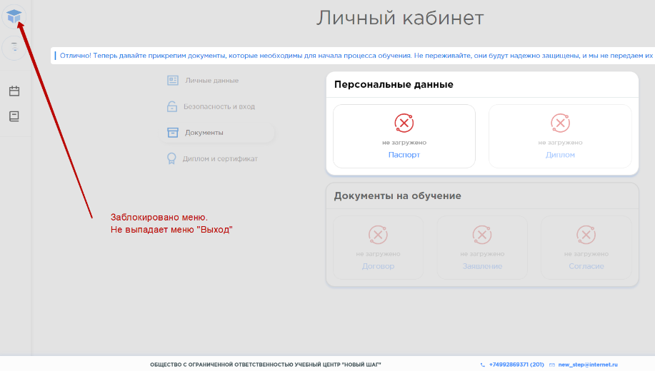 | Левое меню заблокировано. Выход пользователя невозможен, Нажатие кнопок браузера “Назад”/”Вперед” не даёт результата. Пользователь не может совершать никаких действий кроме перехода к добавлению паспорта. | 1. Ввести валидный логин 2. Ввести валидный пароль 3. Войти в Личный кабинет слушателя 4. Навести курсор на левое меню для вызова кнопки/ссылки “Выход” | 7/5/22
BR-43 | FE. Личный кабинет. Опечатка на странице прикрепления паспорта. | Баг | To Do | На странице прикрепления паспорта опечатка, пропущена точка. В описании на странице допущена ошибка в названии кнопки - должно быть “Отправить” |  | 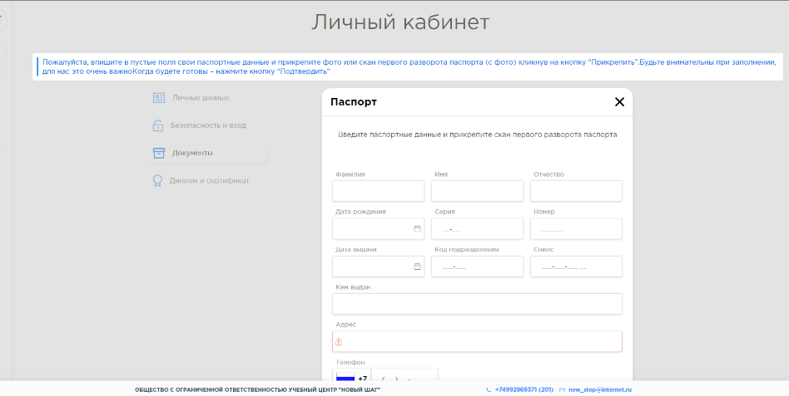 | Пожалуйста, впишите в пустые поля свои паспортные данные и прикрепите фото или скан первого разворота паспорта (с фото) кликнув на кнопку “Прикрепить”.Будьте внимательны при заполнении, для нас это очень важноКогда будете готовы – нажмите кнопку “Подтвердить” | 1. Перейти на сайт ( https://qa.neapro.site/) 2 Ввести валидный логин 3. Ввести валидный пароль 4. Войти в Личный кабинет слушателя 5. Перейти к загрузке паспорта 6. Проверить описание на странице (https://qa.neapro.site/cabinet/documents ) | 7/5/22
BR-44 | FE. Страница ввода данных ЛК. Пустое поле "Серия" | Баг | To Do | Поле серия оставлено пустым - проходит валидацию. |  | 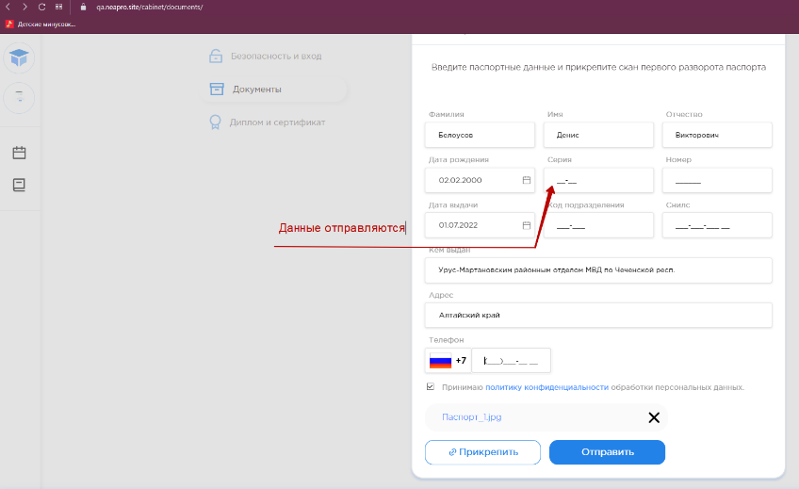 | Пустое поле проходит валидацию, нет подсказок о вводе значений. | 1. Перейти на сайт (https://qa.neapro.site/) 2. Ввести валидный логин 3. Ввести валидный пароль 5. Войти в Личный кабинет слушателя 6. Перейти к загрузке паспорта 7. Оставить поле "Серия" пустым | 7/5/22
BR-45 | FE. Страница ввода данных ЛК. Пустое поле "Номер" | Баг | To Do | Поле серия оставлено пустым - проходит валидацию. |  | 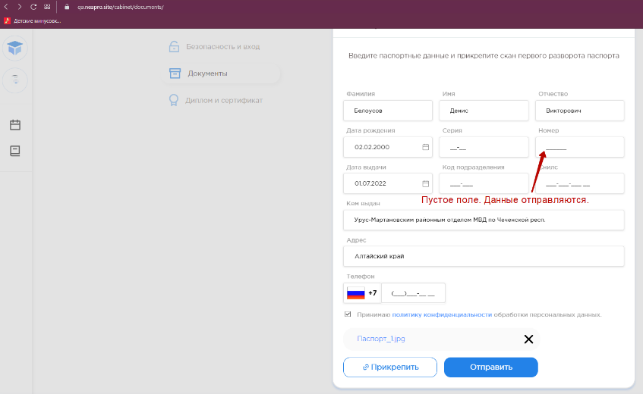 | Пустое поле проходит валидацию, нет подсказок о вводе значений. | 1. Перейти на сайт (https://qa.neapro.site/) 2. Ввести валидный логин 3. Ввести валидный пароль 4. Войти в Личный кабинет слушателя 5. Перейти к загрузке паспорта 6. Оставить поле "Номер" пустым | 7/5/22
BR-46 | FE. Страница ввода данных ЛК. Пустое поле "Код подразделения" | Баг | To Do | Поле серия оставлено пустым - проходит валидацию. |  | 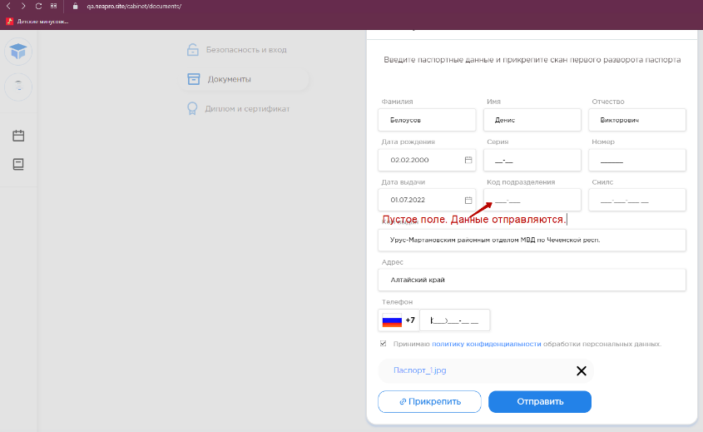 | Пустое поле проходит валидацию, нет подсказок о вводе значений. | 1. Перейти на сайт (https://qa.neapro.site/) 2. Ввести валидный логин 3. Ввести валидный пароль 4. Войти в Личный кабинет слушателя 5. Перейти к загрузке паспорта 6. Оставить поле "Код подразделения" пустым | 7/5/22
BR-47 | FE. Страница ввода данных ЛК. Пустое поле "СНИЛС" | Баг | To Do | Поле серия оставлено пустым - проходит валидацию. |  | 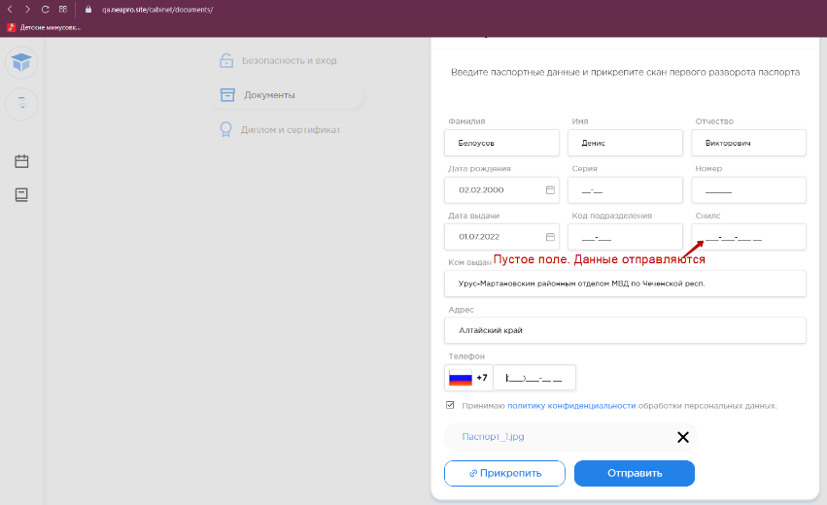 | Пустое поле проходит валидацию, нет подсказок о вводе значений. | 1. Перейти на сайт ( [https://qa.neapro.site/) 2. Ввести валидный логин 3. Ввести валидный пароль 4. Войти в Личный кабинет слушателя 4. Перейти к загрузке паспорта 5. Оставить поле "СНИЛС" пустым | 7/5/22

